Hoja1
k | a | b | c | f(a) | f(b) | f(c)
0 | -15 | 6 | -4.5 | -81.944444 | 29.915556 | -0.656944
1 | -4.5 | 6 | 0.75 | -0.656944 | 29.915556 | -31.124444 | Método de bisección, problema 1
2 | 0.75 | 6 | 3.375 | -31.124444 | 29.915556 | -18.554523
3 | 3.375 | 6 | 4.6875 | -18.554523 | 29.915556 | 0.379042
4 | 3.375 | 4.6875 | 4.03125 | -18.554523 | 0.379042 | -10.311365

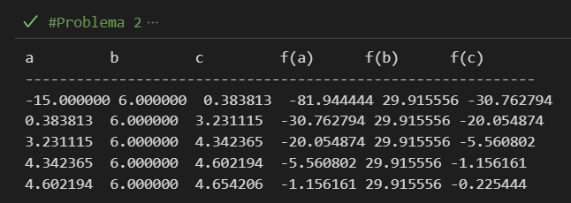

k | a | b | c | f(a) | f(b) | f(c)
0 | -15 | 6 | 0.383813 | -81.944444 | 29.915556 | -30.762794
1 | 0.383813 | 6 | 3.231115 | -30.762794 | 29.915556 | -20.054874 | Método de posición falsa, problema 1
2 | 3.231115 | 6 | 4.342365 | -20.054874 | 29.915556 | -5.560802
3 | 4.342365 | 6 | 4.602194 | -5.560802 | 29.915556 | -1.156161
4 | 4.602194 | 6 | 4.654206 | -1.156161 | 29.915556 | -0.225444

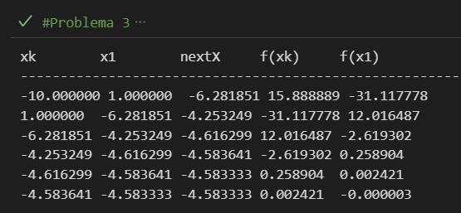
k | xk | f(xk)
0 | -10 | 15.888889
1 | 1 | -31.117778 |  |  |  |  | Método de secante, problema 1
2 | -6.281851 | 12.016487
3 | -4.253249 | -2.619302
4 | -4.616299 | 0.258904
5 | -4.583641 | 0.002421

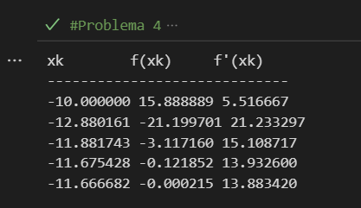
k | xk | f(xk) | f'(xk)
0 | -10 | 15.888889 | 5.516667
1 | -12.880161 | -21.199701 | 21.233297 |  |  |  | Método de Newton-Raphson, problema 1
2 | -11.881743 | -3.11716 | 15.108717
3 | -11.675428 | -0.121852 | 13.9326
4 | -11.666682 | -0.000215 | 13.88342

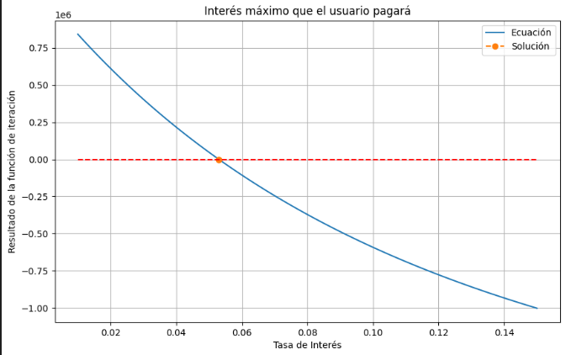

 |  |  |  |  |  |  | Tasa de interés máximo, problema 2

